상품제안서
쥬드 멜로우 8K 5단 수동 양우산 UPF50+ | 상품코드: S47577

 |  |  |  |  |  |  | 02-713-8555 | www.synergygift.co.kr
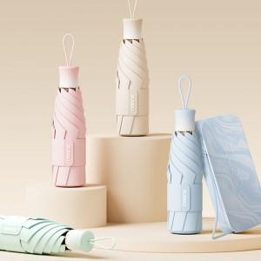

【상세/제작정보】

【인쇄/포장옵션】 | [손잡이] 실크, [손잡이] 풀칼라, [원단] 실크, [원단] 풀칼라 / 포장지포장

【공급단가】 | 수량 | 20~ | 100~ | 300~ | 500~ | 1,000~
*VAT별도 | 단가 | 15,600원 | 15,240원 | 14,520원 | 14,040원 | 13,320원

【상품 URL】 | https://www.synergygift.co.kr:443/src/goods_detail.php?gdno=47577

